PC učebna
Č. | Položka | Popis položky | Jednotka | Množství ks | Cena za kus bez DPH | Celková cena bez DPH | Referenční obrázek
1 | PS stůl_seatava | 4. pracoviště s plynulým elektrickým výsuvným středem čtvercového tvaru (pro monitory max 24". Pracovní deska kruhového tvaru, uložená na čtvrcové základně, ve které je uložen výsuvný systém včetně kabeláže. Při zasunutí středového panelu jsou horní plochy v jedné rovině bez tolerance.Příslušenství (myš + klávesnice ) uloženo do vtitřního boxu, který je součástí výsuvu.Pracovní stanice s elektrickými výsuvy ovládá vyučující na dálku. Díky skrytému vedení kabelů je interiér naprosto čistý. Opláštění středu, včetně revizních dvířek DTD-L tl. 18mm pracovní deska bílá DTD-L tl. 18mm 740x1800x1800 (v.š.h.) | ks | 6 |  | 0.00 Kč | 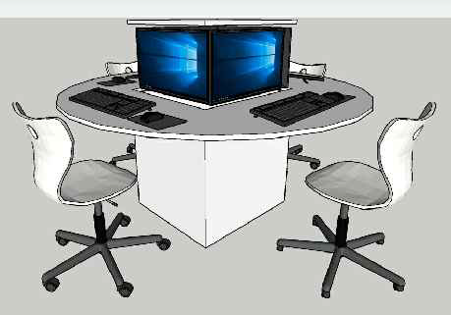
Uchazeč doloží podrobnou technickou specifikaci výrobku, kterým hodlá zakázku plnit.
2. | Žákovská židle | Židle výškově stavitelná, rám se skládá z hliníkové hvězdicové patky a mechanismu plynové pružiny potaženého plastem. Židle i pro zvýšené sezení u stolů vysokých 71 cm. Skořepina sedáku z kvalitníhostrukturovaného polypropylenu, viditelným upevněním sedáku a otvorem pro uchopení a efektem vzduchového polštáře. Vybavení a možnosti: Kluzné prvky nebo kolečka pro tvrdé a měkké podlahy nebo 2C univerzální kluzné prvky. S nožním kroužkem a také volitelně s obzvláště snadno použitelným 3D kolébkovým mechanismem. Model 31529 se sníženou hmotností plynového pružinového mechanismu vhodného pro děti. S háček na zavěšení židle na desku stolu.. Prvek musí splňovat normu ČSN EN 1729:1 a ČSN EN 1729:2 pro tento druh nábytku. Uchazeč je povinen předložit certifikát na vyžádání. Cena vč. dopravy a instalace. Bude požadován vzorek! Popis doplňuje schéma a | ks | 25 |  | 0.00 Kč | 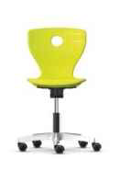
Uchazeč doloží podrobnou technickou specifikaci výrobku, kterým hodlá zakázku plnit.
3. | Skříňová sestava | Skříňová sestava: LTD bílá tl. 18mm,1x nika (másto pro vyučujícího) - zabudovaný stůl pro pc,rozměr 1120x1600x600(v.š.h.) - nika v barvě U114ST9 - zářivě žlutá, výška od podlahy 740mm_součástí bude zabudovaný led pásek 3x uzamykatelná skříň š.800mm v.2230mm 1x otevřená skříň nástavba- nad niku (370x1600) 4x otevřená skříň š.800mmv.2230, pohledové dvířka bílé, uzamykatelné - 6 ukládacích úrovní, včetně ůchytek 1x nika pro umyvadlo - umyvdlo 500x460(š.hl.)- stojánková baterie chrom 2230x8000x600 (v.š.h.) | ks | 1 |  | 0.00 Kč | 
Uchazeč doloží podrobnou technickou specifikaci výrobku, kterým hodlá zakázku plnit.
4 | Nástěnka | Ekologické nástěnkové linoleum. Přírodní materiál, tvarová stálost, nepřitahuje prach a má bakteriostatické vlastnosti. Vyroben z přírodních a obnovitelných surovin. Kombinace zoxidovaného lněného oleje, pryskyřice a jemně namletého korku. Přímá instalace na zeď. Možnost tvarového řešení. Bude požadován vzorek!) Barevné provedení: výběr z 15 odstínů_ dle výběru investorabarevná kombinace. Celková cena včetně lepícího materiálu! celkový rozměr 2000 x 5000mm (v.š.) | ks | 1 |  | 0.00 Kč | 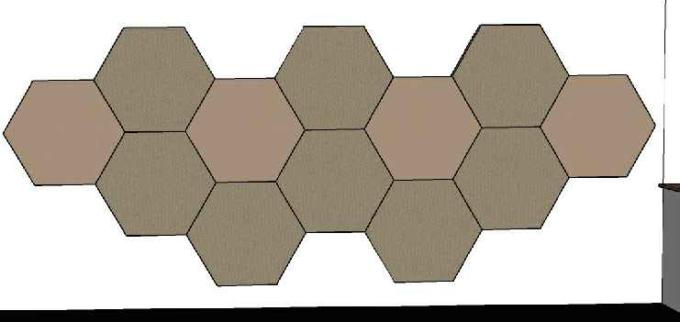
Uchazeč doloží podrobnou technickou specifikaci výrobku, kterým hodlá zakázku plnit.
Uchazeč doloží podrobnou technickou specifikaci výrobku, kterým hodlá zakázku plnit.
Celkem cena bez DPH |  |  |  |  |  | 0.00 Kč
DPH 21% |  |  |  |  |  | 0.00 Kč
Cena celkem vč. DPH 21% |  |  |  |  |  | 0.00 Kč
Uchazeči o dodávku mobiliáře budou vyzváni k předložení fyzických vzorků materiálů (dekory) a typů kování. Bližší informace je uvedena v zadávací dokumentaci.
Jakákoliv změna oproti technické specifikaci musí být ze strany dodavatele odůvodněna a následně schválena projektantem formou změnového listu.
Jako příloha cenové nabídky jsou požadovány technické listy některých výrobků s parametry vč. údaje o výrobci viz. podrobná specifikace položek.
Veškeré rozměry a popisy jsou referenční. Nutné před výrobou zaměřit skutečné provedení stavby!!!
Výkresová dokumentace slouží jako podklad pro nacenění, nejedná se o výrobní dokumentaci. Tu vyhotovuje dodavatel a předkládá ke schválení zadavateli.
V celkové ceně za jednotlivé produkty je zahrnuta montáž, doprava a likvidace obalového materiálu.

